Texto
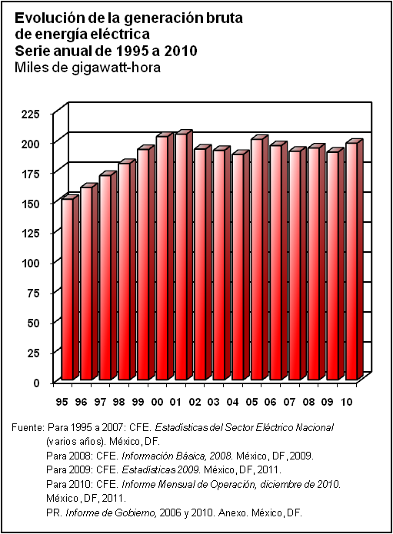
 | 0
 | 0
15. Industria

Los datos que integran este capítulo ofrecen un panorama general sobre los aspectos más relevantes de la actividad minera, manufacturas, construcción e industria eléctrica.
Se incorpora información referente a las principales características de las unidades económicas de los sectores industriales desglosada por subsector de actividad, con cifras procedentes de los Censos Económicos 2009.
Sobre la minería se incorporan estadísticas de la producción de metales preciosos; metales industriales no ferrosos; metales y minerales siderúrgicos; y minerales no metálicos.
Igualmente, se integra estadística sobre reservas totales de crudo, líquidos de gas y gas seco; actividades de perforación de pozos y campos petroleros en explotación; así como de la producción de petróleo crudo y gas natural seco por región y activo integral.
La industria manufacturera se caracteriza con información proveniente de la Encuesta Mensual de la Industria Manufacturera. También se proporciona estadística sobre algunas industrias específicas, como la textil, de la cual se incluye cifras relativas a producción de fibras para uso textil; respecto a la industria petroquímica, se ofrecen datos acerca de la producción de petrolíferos y petroquímicos, ventas internas y precios al público. En cuanto a la siderurgia, se presentan cifras de producción de materias primas; metales básicos siderúrgicos; laminados; piezas vaciadas y forjadas; tubos sin costura; productos derivados siderúrgicos; y producción de acero. Por lo que toca a la rama automotriz, se incluyen datos relativos a la producción de automóviles, camiones, autobuses integrales y tractocamiones, así como de las ventas de cada segmento.

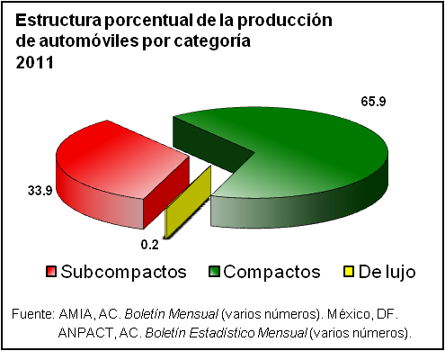

Con referencia a la industria de la construcción, se incluye el valor de la producción, desagregado por tipo de obra y sector institucional. En lo referente a la industria eléctrica, se ofrecen estadísticas sobre la capacidad efectiva y generación bruta de energía eléctrica, venta de energía, usuarios del servicio eléctrico y localidades con servicio.
Las fuentes de información para integrar este capítulo son el Instituto Nacional de Estadística y Geografía, Petróleos Mexicanos, Secretaría de Energía, Comisión Federal de Electricidad y el Informe de Gobierno de la Presidencia de la República; así como diversas fuentes privadas, entre ellas, la Cámara Nacional de la Industria del Hierro y del Acero; la Cámara Nacional de la Industria Textil; la Asociación Mexicana de la Industria Automotriz; la Asociación Nacional de Productores de Autobuses, Camiones y Tractocamiones; y la Asociación Nacional de la Industria Química.
La serie incluida es de 1995 a 2012, excepto en los casos en que no se contó con la información correspondiente, ya sea porque las instituciones fuente dejaron de generarla o porque al momento de integrar esta publicación las cifras todavía no habían sido liberadas.

